Solicitud gráfica
 | Área: | Ciencias Naturales |  |  | Fecha:
 | Grado: | 6 |  |  | 2015-11-09
 | Título del tema: | La nutrición y la digestión en el ser humano |  |  | ¿Cuaderno de estudio o recurso? | Recurso
 | Editor: | Diego Molina |  |  | Motor del recurso | F7B

 | Código guión o recurso: | CN_06_05_REC10 | ← Para determinar este código, visite la hoja de Ayuda
 |  |  |  |  | ESPECIFICACIÓN DE ARCHIVOS A ENTREGAR
Núm. | Archivo Shutterstock o ruta en web | Imagen para: | Tipo | Ubicación de la imagen en el recurso F7B | Nombre imagen SMALL | Tamaño imagen SMALL | Nombre imagen ZOOM | Tamaño imagen ZOOM | Descripción | Observaciones
IMG01 | 103183097 | Recurso F7B | Fotografía | Inicio (cuadrado) | CN_06_05_REC10_IMG01.jpg | 350 x 350 px |  |  | cuerpo humano
IMG02 | 238225738 | Recurso F7B | Fotografía | Inicio (cuadrado) | CN_06_05_REC10_IMG02.jpg | 350 x 350 px |  |  | Aparato digestivo
IMG03 | 308751308 | Recurso F7B | Fotografía | Inicio (cuadrado) | CN_06_05_REC10_IMG03.jpg | 350 x 350 px |  |  | Pulmones
IMG04 | 147149384 | Recurso F7B | Fotografía | Inicio (cuadrado) | CN_06_05_REC10_IMG04.jpg | 350 x 350 px |  |  | Corazón
IMG05 | 250674118 | Recurso F7B | Fotografía | Inicio (cuadrado) | CN_06_05_REC10_IMG05.jpg | 350 x 350 px |  |  | Riñones
IMG06 | 228844591 | Recurso F7B | Ilustración | Contenido | CN_06_05_REC10_IMG06n.jpg | 320 x 480 px | CN_06_05_REC10_IMG06a.jpg | 800 x 458 px | Sistema digestivo | 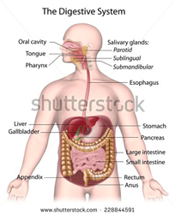 Eliminar el título de la imagen. Cambiar nombres a español: Oral cavity: Cavidad oral / Tongue: Lengua / Salivary glands: Glándulas salivales: / Parotid: Parótida / Pharynx / Faringe / Esophagus: Esófago / Stomach: Estómago / Liver: Hígado / Pancreas: Páncreas / Gallbladder: Vesícula biliar / Large intestine: Intestino grueso / Appendix: Apéndice /small intestine: Intestino delgado / Rectum: Recto / Anus: Ano
IMG07 | 165084413 | Recurso F7B | Ilustración | Contenido | CN_06_05_REC10_IMG07n.jpg | 320 x 480 px | CN_06_05_REC10_IMG07a.jpg | 800 x 458 px | Intestino delgado - vellosidades | 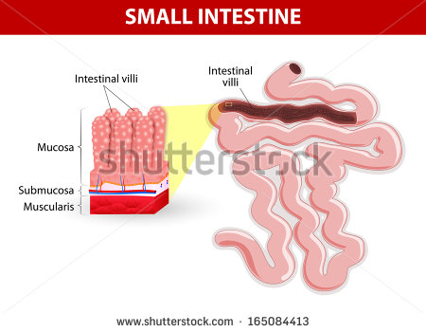 Eliminar título de la imagen. Cambiar nombres al español así: Intestinal villi: Vellosidades del intestino Muscularis: Fibras musculares / Las demás palabras quedan iguales
IMG08 | 135275144 | Recurso F7B | Fotografía | Contenido | CN_06_05_REC10_IMG08n.jpg | 320 x 480 px | CN_06_05_REC10_IMG08a.jpg | 800 x 458 px | Sistema circulatorio
IMG09 | 166034111 | Recurso F7B | Ilustración | Contenido | CN_06_05_REC10_IMG09n.jpg | 320 x 480 px | CN_06_05_REC10_IMG09a.jpg | 800 x 458 px | Hemoglobina | 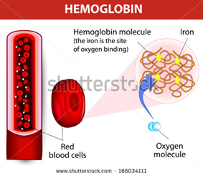 Eliminar título de la imagen. Cambiar nombres al español así: Hemoglobin molecule: Molécula de hemoglobina: / (The iron is the site of oxygen binding): (El hierro es el sitio de unión del oxígeno) / Iron: Hierro / Red blood cells: Glóbulos rojos / Oxygen molecule: Molécula de oxígeno
IMG10 | 119606593 | Recurso F7B | Fotografía | Contenido | CN_06_05_REC10_IMG10n.jpg | 320 x 480 px | CN_06_05_REC10_IMG10a.jpg | 800 x 458 px | Sistema respiratorio
IMG11 | 96426923 | Recurso F7B | Ilustración | Contenido | CN_06_05_REC10_IMG11n.jpg | 320 x 480 px | CN_06_05_REC10_IMG11a.jpg | 800 x 458 px | Pulmon humano | 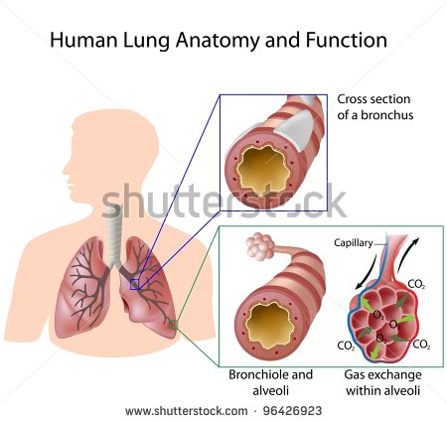 Eliminar título de la imagen. Cambiar nombres al español así: Cross section of a bronchus: Sección transversal de un bronquio / Bronchiole and alveoli: Bronquiolo y alvéolo / Capillary: Capilar / Gas exchange within alveoli: Intercambio gaseoso dentro del alvéolo
IMG12 | 250674187 | Recurso F7B | Fotografía | Contenido | CN_06_05_REC10_IMG12n.jpg | 320 x 480 px | CN_06_05_REC10_IMG12a.jpg | 800 x 458 px | Sistema renal
IMG13 | 102191371 | Recurso F7B | Fotografía | Contenido | CN_06_05_REC10_IMG13n.jpg | 320 x 480 px | CN_06_05_REC10_IMG13a.jpg | 800 x 458 px | Riñon

